Vérifications formules 2
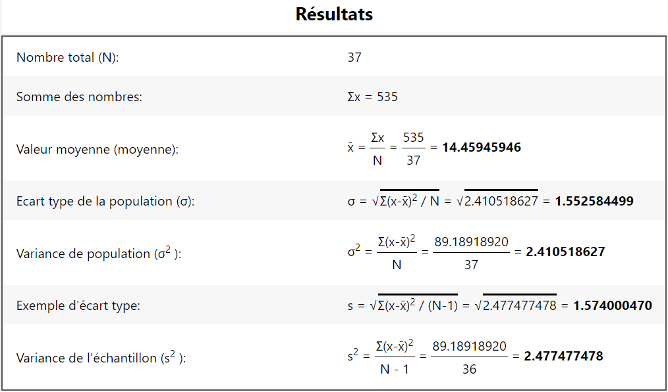

 |  |  | Contrôle de reproductibilité et répétabilité de la phase d'extraction |  |  |  |  |  |  | Version 2.1
GDB_FORM_02 |  |  | SMQ |  |  |  |  |  |  | 2024-12-05
Rédaction : L. LIETAR |  |  | Vérification : K. LE ROUX, C. AUDEBERT |  |  |  |  |  |  | Approbation : C. AUDEBERT

 |  |  | Type de matrice biologique |  | SPERME |  | POILS |  | SANG
 |  |  | Date du test
 |  |  | Date du dosage
 |  |  | Opérateur dosage

 |  |  | Remarque(s) :

 |  |  | Opérateur A
 |  |  | Opérateur B
 |  |  | Opérateur C

 |  |  | Dosages |  |  |  |  |  |  |  |  | Reproductibilité extraction
Type matrice biologique | Méthode d'extraction | CAB échantillons | Extractions opérateur A |  |  | Extractions opérateur B |  |  | Extractions opérateur C |  |  | A / B | A / C | B / C
 |  |  | Extraction 1 (ng / µL) | Extraction 2 (ng / µL) | Répétabilité extraction | Extraction 1 (ng / µL) | Extraction 2 (ng / µL) | Répétabilité extraction | Extraction 1 (ng / µL) | Extraction 2 (ng / µL) | Répétabilité extraction
SPERME |  |  | 15 | 15 | TRUE | 15 | 15 | TRUE | 15 | 15 | TRUE | TRUE | TRUE | TRUE
SPERME |  |  | 15 | 15 | TRUE | 15 | 15 | TRUE | 15 | 15 | TRUE | TRUE | TRUE | TRUE
SPERME |  |  | 15 | 15 | TRUE | 15 | 15 | TRUE | 15 | 15 | TRUE | TRUE | TRUE | TRUE
SPERME |  |  | 15 | 15 | TRUE | 15 | 15 | TRUE | 15 | 15 | TRUE | TRUE | TRUE | TRUE
SPERME |  |  | 15 | 15 | TRUE | 15 | 15 | TRUE | 15 | 15 | TRUE | TRUE | TRUE | TRUE
POILS |  |  | 15 | 15 | TRUE | 15 | 15 | TRUE | 15 | 15 | TRUE | TRUE | TRUE | TRUE
POILS |  |  | 15 | 15 | TRUE | 15 | 15 | TRUE | 15 | 15 | TRUE | TRUE | TRUE | TRUE
POILS |  |  | 15 | 15 | TRUE | 15 | 15 | TRUE | 15 | 15 | TRUE | TRUE | TRUE | TRUE
POILS |  |  | 15 | 15 | TRUE | 15 | 15 | TRUE | 15 | 15 | TRUE | TRUE | TRUE | TRUE
POILS |  |  | 15 | 15 | TRUE | 15 | 15 | TRUE | 15 | 15 | TRUE | TRUE | TRUE | TRUE
POILS |  |  | 15 | 15 | TRUE | 15 | 15 | TRUE | 15 | 15 | TRUE | TRUE | TRUE | TRUE
POILS |  |  | 15 | 15 | TRUE | 15 | 15 | TRUE | 15 | 15 | TRUE | TRUE | TRUE | TRUE
POILS |  |  | 15 | 15 | TRUE | 15 | 15 | TRUE | 15 | 15 | TRUE | TRUE | TRUE | TRUE
POILS |  |  | 15 | 15 | TRUE | 15 | 15 | TRUE | 15 | 15 | TRUE | TRUE | TRUE | TRUE
POILS |  |  | 15 | 15 | TRUE | 15 | 15 | TRUE | 15 | 15 | TRUE | TRUE | TRUE | TRUE
POILS |  |  | 15 | 15 | TRUE | 15 | 15 | TRUE | 15 | 15 | TRUE | TRUE | TRUE | TRUE
POILS |  |  | 15 | 15 | TRUE | 15 | 15 | TRUE | 15 | 15 | TRUE | TRUE | TRUE | TRUE
POILS |  |  | 15 | 15 | TRUE | 15 | 15 | TRUE | 15 | 15 | TRUE | TRUE | TRUE | TRUE
POILS |  |  | 15 | 15 | TRUE | 15 | 15 | TRUE | 15 | 15 | TRUE | TRUE | TRUE | TRUE
POILS |  |  | 15 | 15 | TRUE | 15 | 15 | TRUE | 15 | 15 | TRUE | TRUE | TRUE | TRUE
POILS |  |  | 15 | 15 | TRUE | 15 | 15 | TRUE | 15 | 15 | TRUE | TRUE | TRUE | TRUE
SANG |  |  | 15 | 15 | TRUE | 15 | 15 | TRUE | 15 | 15 | TRUE | TRUE | TRUE | TRUE
SANG |  |  | 15 | 15 | TRUE | 15 | 15 | TRUE | 15 | 15 | TRUE | TRUE | TRUE | TRUE
SANG |  |  | 15 | 15 | TRUE | 15 | 15 | TRUE | 15 | 15 | TRUE | TRUE | TRUE | TRUE
SANG |  |  | 15 | 15 | TRUE | 15 | 15 | TRUE | 15 | 15 | TRUE | TRUE | TRUE | TRUE
SANG |  |  | 15 | 15 | TRUE | 15 | 15 | TRUE | 15 | 15 | TRUE | TRUE | TRUE | TRUE
SANG |  |  | 15 | 15 | TRUE | 15 | 15 | TRUE | 15 | 15 | TRUE | TRUE | TRUE | TRUE
SANG |  |  | 15 | 15 | TRUE | 15 | 15 | TRUE | 15 | 15 | TRUE | TRUE | TRUE | TRUE
SANG |  |  | 15 | 15 | TRUE | 15 | 15 | TRUE | 15 | 15 | TRUE | TRUE | TRUE | TRUE
SANG |  |  | 15 | 15 | TRUE | 15 | 15 | TRUE | 15 | 15 | TRUE | TRUE | TRUE | TRUE
SANG |  |  | 15 | 15 | TRUE | 15 | 15 | TRUE | 15 | 15 | TRUE | TRUE | TRUE | TRUE
SANG |  |  | 15 | 15 | TRUE | 15 | 15 | TRUE | 15 | 15 | TRUE | TRUE | TRUE | TRUE
SANG |  |  | 15 | 15 | TRUE | 15 | 15 | TRUE | 15 | 15 | TRUE | TRUE | TRUE | TRUE
SANG |  |  | 10 | 15 | FALSE | 15 | 15 | TRUE | 15 | 15 | TRUE | FALSE | FALSE | TRUE
SANG |  |  | 10 | 15 | FALSE | 10 | 15 | FALSE | 10 | 15 | FALSE | FALSE | FALSE | FALSE
SANG |  |  | 10 | 15 | FALSE | 10 | 15 | FALSE | 10 | 15 | FALSE | FALSE | FALSE | FALSE
SANG |  |  | 10 | 15 | FALSE | 10 | 15 | FALSE | 10 | 15 | FALSE | FALSE | FALSE | FALSE

Moyenne |  |  | 14.5 | 15.0 | - | 14.6 | 15.0 | - | 14.6 | 15.0 | - | Synthèse reproductibilité extraction (%)
Ecart-type |  |  | 1.6 | 0.0 | - | 1.4 | 0.0 | - | 1.4 | 0.0 | - | A / B | A / C | B / C
r2 coube étalon |  |  |  |  |  |  |  |  |  |  |  | 89.2 | 89.2 | 91.9
MIN |  |  | 10.0 | 15.0 | - | 10.0 | 15.0 | - | 10.0 | 15.0 | - | Conformité reproductibilité extraction (> 90%)
MAX |  |  | 15.0 | 15.0 | - | 15.0 | 15.0 | - | 15.0 | 15.0 | - | A / B | A / C | B / C
% > 15ng/µL |  |  | 89.2 | 100.0 | - | 91.9 | 100.0 | - | 91.9 | 100.0 | - | NON CONFORME | NON CONFORME | CONFORME
Opérateur |  |  | A |  |  | B |  |  | C
Synthèse répétabilité extraction (%) |  |  | 89.2 |  |  | 91.9 |  |  | 91.9
Conformité répétabilité extraction (> 90%) |  |  | NON CONFORME |  |  | CONFORME |  |  | CONFORME

 |  |  |  |  |  |  |  |  |  |  |  | Synthèse reproductibilité extraction (%)
 | Moyenne |  | 14.5 | 15.0 |  | 14.6 | 15.0 |  | 14.6 | 15.0 |  | 89.2 | 89.2 | 91.9
 | Ecart-type |  | 1.6 | 0.0 |  | 1.4 | 0.0 |  | 1.4 | 0.0
 | MIN |  | 10.0 | 15.0 |  | 10.0 | 15.0 |  | 10.0 | 15.0
 | MAX |  | 15.0 | 15.0 |  | 15.0 | 15.0 |  | 15.0 | 15.0
 | % > 15ng/µL |  | 89.2 | 100.0 |  | 91.9 | 100.0 |  | 91.9 | 100.0
 | Synthèse répétabilité extraction (%) |  | 89.2 |  |  | 91.9 |  |  | 91.9

 | vérifié sur https://miniwebtool.com/fr/standard-deviation-calculator/

 | Colonne D : |  |  |  |  |  | Colonnes G et J :

